web环境搭建以及访问
JAVAEE

企业版本，用于企业开发

B/S: 浏览器服务器 |  |  | 浏览器 客户端
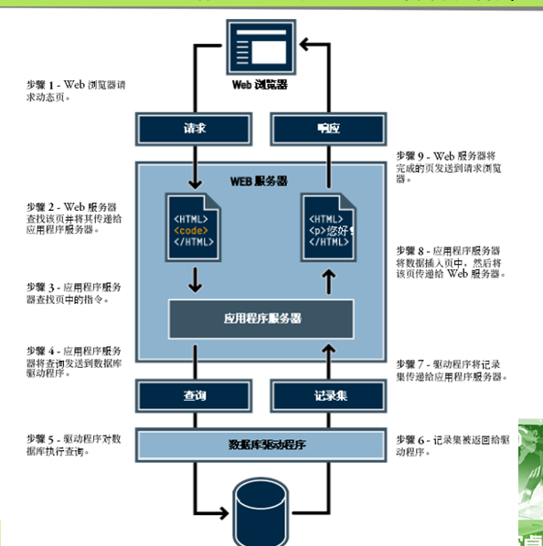

HTTP协议

•超文本传输协议

HTTP请求方法

 | get方法 | 明文提交 不安全 数据量比较小

 | post方法 密文提交 安全 数据量比较大

响应状态码

 | 200 响应成功

 | 404 找不到网页 （路径问题）

 | 500 服务器错误 （代码书写）

环境配置

访问

localhost:端口号 访问Apache官网

localhost:端口号/项目名称/文件具体名称 访问某个文件

localhost:端口号/项目名称 |  |  |  | 访问文件 是默认在web.xml中配置好的页面 如果找不到 就找不到

（localhost：指的本机地址 127.0.0.1一致 换成其他IP地址）

Servlet四种作用域
Cookie

 | 1 定义

 |  | 保存在客户端的小文本，保存一些信息，信息保密性不太高

 | 2 应用

 |  | 简化登录

 |  | 记录浏览记录

 | 3 Cookie原理

浏览器
服务器

 |  |  | 创建cookie用户名以及密码保存

 |  |  |  | 保存在浏览器
 |  |  | 再次发送登录请求
 |  |  | 去浏览器端cookie查找

 | 4 创建Cookie

 |  | Cookie 名称 = new Cookie(键,值);

 |  | 注意：键值对只允许字符串类型

 | 5 使用Cookie

 |  | response.addCookie(cookie对象); |  |  |  | 将服务器端创建的Cookie对象保存在客户端

 |  | jsp: Cookie[] cookies = request.getCookies();

 | 6 Cookie保存位置

 |  | 设置有效时间

 |  |  | 不设置有效时间 保存在浏览器端 浏览器关闭 Cookie即失效

 |  |  | 设置有效时间 setMaxAge(秒) |  |  |  | 保存在硬盘上

 | 7 实现免登录

 | Cookie[] cookies = request.getCookies();
 | String uname = null;
 | String pwd = null;

 | if (cookies != null) {
 |  | for (Cookie c : cookies){
 |  |  | if ("uname".equals(c.getName())) {
 |  |  |  | uname = URLDecoder.decode(c.getValue(), "utf-8");
 |  |  | }
 |  |  | if ("pwd".equals(c.getName())) {
 |  |  |  | pwd = c.getValue();
 |  |  | }
 |  | }

 | }
 | //执行完登录的功能 则用户名和密码都不为空 直接跳转到后端的登录功能
 | if (uname != null && pwd != null) {
 |  | /* 默认调用doGet方法*/
 |  | request.getRequestDispatcher("LoginServlet?uname="+uname+"&upwd="+pwd).forward(request, response);
 | }

 | 8 cookie禁用 |  | （了解） | session对象无法使用

 |  | Cookie无法保存数据

 |  | 解决 response.encodeURL |  |  | 强制加上JSESSIONID

Session

 | 1 定义

 |  | 客户端向服务器发送连续的多次请求，服务器端进行不同的响应，这样的一次过程，称为会话

 |  | request 只是一次请求

 | 2 应用

 |  | 登录验证

 | 3 session中API

 |  | 得到session对象 |  | 由容器创建

 |  | HttpSession 名称 = request.getSession();

 |  | 设置存储的信息

 |  | 名称.setAttribute(键，值)

 |  | 注意：键 字符串类型 值 Object

 |  | 获取存储的信息

 |  | session.getAttribute(键)

 | 4 session的失效时间

 |  | session 开始
 |  |  |  | ①
 |  |  |  | 自然失效时间 |  | 30min

 |  |  |  | ②所有的session
 |  |  |  | <session-config>
 |  |  |  |  | <session-timeout>1</session-timeout> |  |  |  | 单位是分钟
 |  |  |  | </session-config>

 |  |  |  | ③ 特定的session时间设置

 |  |  |  | setMaxInactiveInterval(秒)

 |  | session结束 |  | session.invalidate(); |  |  | 立即失效

 | 5 session存储原理
浏览器1

服务器
 |  |  |  | 请求
cookie
session1

浏览器2

session2
 |  |  |  | 请求

cookie

 |  | 浏览器发送请求，在服务器端创建session对象，JSessionID 保存在发送请求的浏览器中，
 |  | 再次发送请求，浏览器先去cookie中找到自己的JSessionID，去服务器端获取数据

 | 6 Cookie与Session的区别

 |  | 保存位置 | session服务器端 Cookie客户端

 |  | 保存类型 session 任意类型 Cookie字符串

 |  | 有效时间 | session 失效结束 |  | Cookie 设置时间 保存在硬盘上

 |  | 应用条件 session保密性高数据 Cookie保密性不高的数据

上下文对象 | ServletContext

 |  | 1 定义

 |  | Tomcat部署一个项目，属于一个应用，启动tomcat服务器，容器为每一个应用创建一个上下文对象

 |  | 可以被多个用户共享 |  | 关闭服务器 上下文对象销毁

 |  | 2 应用

 |  |  | 网站访问次数的统计

 |  | 3 上下文对象的API

 |  |  | 获取对象

 |  |  |  | this.getServletContext()

 |  |  | 设置值

 |  |  |  | setAttribute(键，值);

 |  |  | jsp获取值

 |  |  |  | application.getAttribute(键);

 |  | 4 上下文参数

 |  |  | <context-param>
 |  |  |  | <param-name>level</param-name>
 |  |  |  | <param-value>1</param-value>
 |  |  | </context-param>

 |  |  | 服务器端

 |  |  |  | context.getInitParameter("level")

 |  |  | jsp端
 |  |  |  | application.getInitParameter("level");

 | 四种作用域
 |  |  |  |  | 服务端 |  |  | jsp
 |  | pageContext 页面 |  |  | pageContext |  |  | pageContext

 |  | request 请求 |  |  | request |  |  | request

 |  | session 会话 |  |  | request.getSession() |  |  | session

 |  | servletContext 上下文对象 |  |  | this.getServletContext() |  |  | application

过滤器
过滤器

 | 1 定义

 |  | 针对发送的请求，进行过滤，过滤条件自定义

 | 2 Servlet API

 |  | Filter | 原生的方法

 |  | FilterChain |  | 过滤链

 |  | FilterConfig |  | 配置信息

 | 3 过滤原理

浏览器
过滤条件doFilter
过滤条件2doFilter
服务器

 |  |  |  |  |  | FilterChain
 |  |  |  | 请求

 | 4 应用

 |  | 中文过滤

 |  | 登录验证

 | 5 使用过滤器

 |  | 创建 filter |  | implements Filter | 接口i

 |  | doFilter(ServletRequest request, ServletResponse response, FilterChain chain) |  |  |  |  | 具体过滤操作

 |  | HttpServletRequest req = (HttpServletRequest)request;

 |  | HttpServletResponse rep = (HttpServletResponse)response;

 |  | chain.doFilter(request, response);

 |  | 配置filter 生效

 |  | web.xml

 |  | <filter>
 |  | <filter-name>ChineseFilter</filter-name>
 |  | <filter-class>com.icss.pro.filter.ChineseFilter</filter-class>
 |  | </filter>
 |  | <filter-mapping>
 |  | <filter-name>ChineseFilter</filter-name>
 |  | <url-pattern>*</url-pattern> |  |  | 需要过滤那些资源 * 所有 /文件夹名字/*
 |  | <dispatcher>REQUEST</dispatcher> |  |  | 默认 request请求
 |  | </filter-mapping>

 | 登录验证

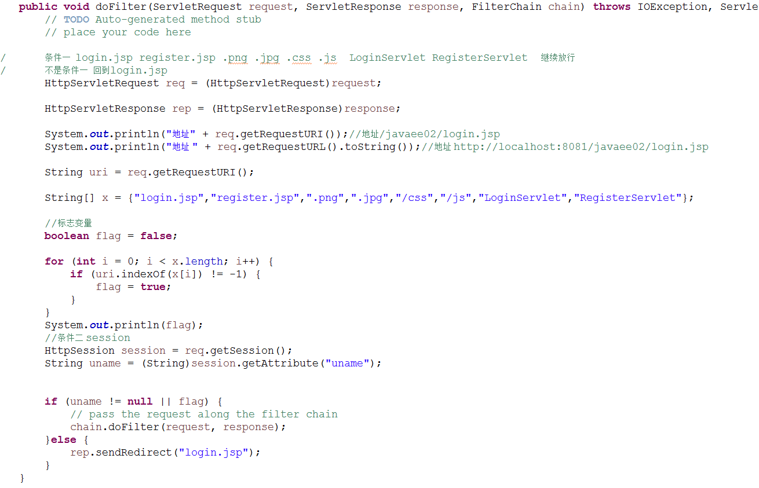

 |  |  |  |  |  |  |  | 可以过滤具体的文件以及路径

